定期檢查項目
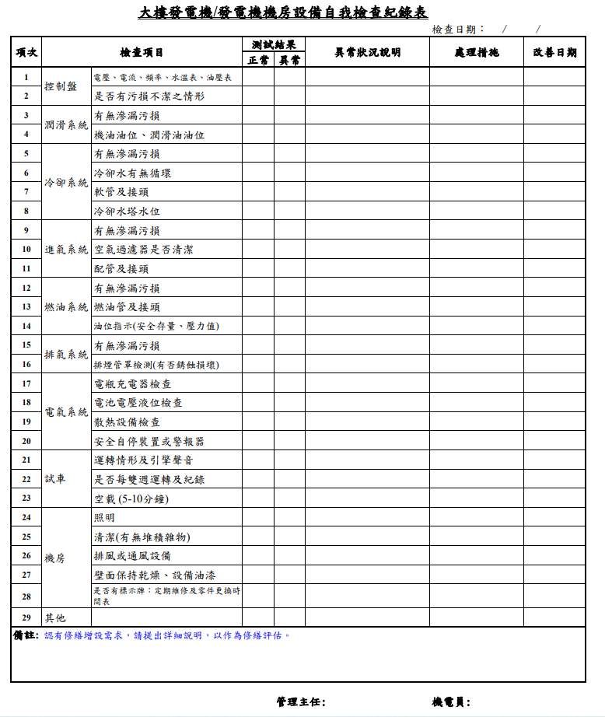
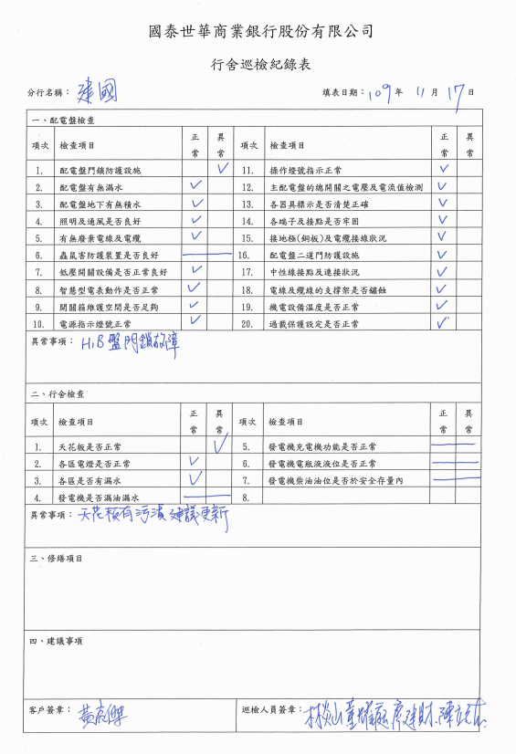
巡檢名稱編碼 | 巡檢名稱 | 單位
A01 | 發電機設備 | 霖園樓管
A02 | 門禁系統 | 霖園樓管
A03 | 廁所衛生設備 | 霖園樓管
A04 | 生飲水、給水及汙廢水 | 霖園樓管
A05 | 機電設備 | 霖園樓管
A06 | 排水管路 | 霖園樓管
A07 | 弱電、通信及對講機設備 | 霖園樓管
A08 | 消防安全設備 | 霖園樓管
A09 | 外牆及附屬設施 | 霖園樓管
A10 | 停車場設施設備 | 霖園樓管
A11 | 升降機設備 | 霖園樓管
A12 | 油漆修繕 | 霖園樓管
A13 | 建築物安全 | 霖園樓管
A14 | 空調及機房設備 | 霖園樓管
A15 | 梯廳安全梯 | 霖園樓管
A16 | 集水盤 | 霖園樓管
A17 | 設備動作 | 霖園樓管
A18 | 工具 | 霖園樓管
A19 | 個人防護具 | 霖園樓管
A20 | 銀行行舍 | 國泰世華

 | 勞安衛檢查 | 霖園樓管

